Bug Reports
 | Bug ID | Priority | Summary | Procondition | Steps to Reproduce | Actual Result | Expected Result | Additional information/ Environment |  | Attachments
(Уникальный идентификатор) | (Серьезность) | (Приоритет) | (Краткое описание) | (Предварительное условие) | (Шаги воспроизведения) | (Фактический результат) | (Ожидаемый результат) | Версия OS: | Браузеры: | Видео | Screenshot
BR01 | Minor | Medium | Перевірка наявності ціни на товарних позиціях | Відкрито сторінку https://www.etsy.com/ | Візуально оглянути усі товарні позиції на наявність ціни | В розділі "Editors’ Picks" відсутня ціна | На усіх товарах має бути ціна | Windows 8.1 | Google Chrome 108.0.5359.72 |  | 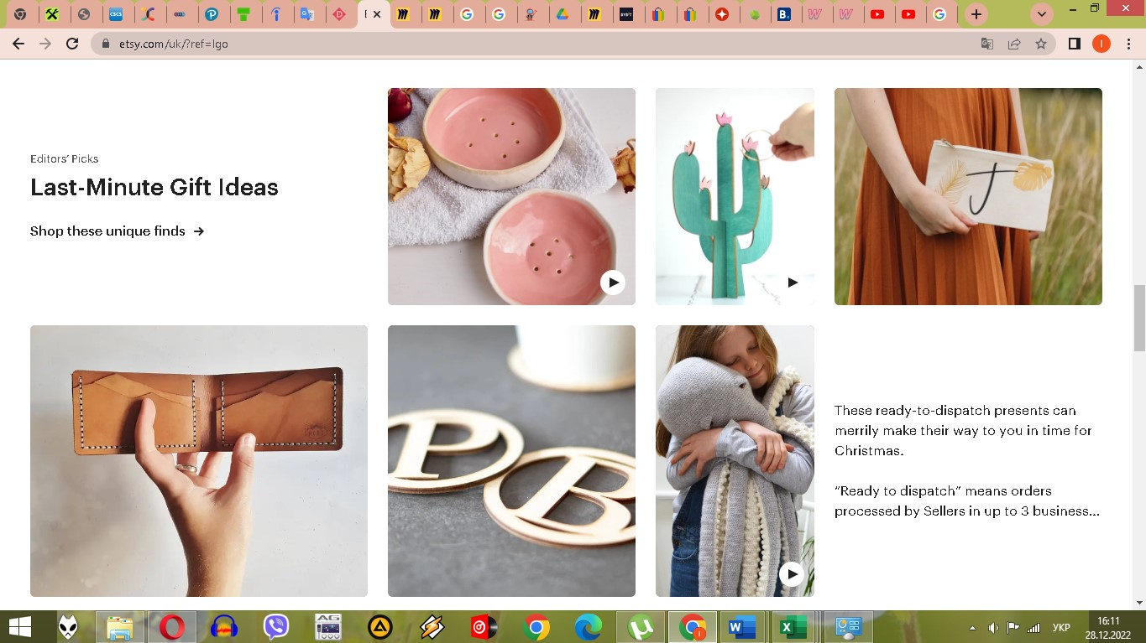
BR02 | Minor | Medium | В меню "Gifts & Gift Cards" відсутня пропозиція з розділу "Editors’ Picks" | Відкрито сторінку https://www.etsy.com/ | Навести курсор напункт меню "Gifts & Gift Cards" | В меню "Gifts & Gift Cards" відсутня пропозиція з розділу "Editors’ Picks" | На усіх сторінках меню є пропозиція з розділу "Editors’ Picks" | Windows 8.1 | Google Chrome 108.0.5359.73 | https://drive.google.com/file/d/1RL7NiSoLvon40-9FfeBLoHggjDTnuTDs/view?usp=share_link | 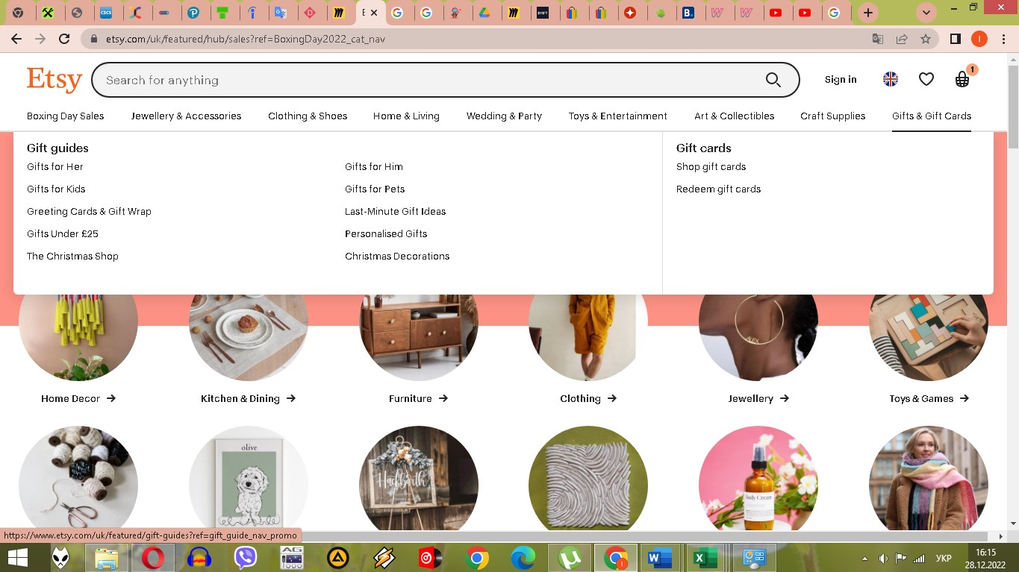
BR03 | Minor | Medium | Не відкривається пункт меню "Boxing Day Sales" | Відкрито сторінку https://www.etsy.com/ | Навести курсор на пункт меню "Boxing Day Sales" | Підменю не відкривається | Має відкритися підменю | Windows 8.1 | Google Chrome 108.0.5359.74 | https://drive.google.com/file/d/1RL7NiSoLvon40-9FfeBLoHggjDTnuTDs/view?usp=share_link

